Osallistujat
epävirallinen formaatti
rating | nimi | seura | M-1100 | M-1400 | M-1750 | MK | Tas-NP | Neluripari | seura
1085 | Viljamaa Janne | Atlas |  |  |  |  | X | Schievek Nick | Wega
709 | Grönlund Hannu | Atlas | X |  |  |  | X | Heinonen Harri | Atlas
805 | Heinonen Harri | Atlas |  |  |  |  | X | Grönlund Hannu | Atlas
1232 | Nykänen Markku | Atlas |  |  |  |  | X | Myllykangas Timo | TIP-70
1120 | Räsänen Pekka | Atlas |  |  |  |  | X | Gharzouzi Elias | PTS-60
1361 | Ridal Toivo | Atlas |  |  | X
1569 | Ramos Jose | BF-78 |  |  |  | X
1403 | Hollmerus Mats | BF-78 |  |  |  |  | X | Looke Katrin | BF-78
1434 | Looke Katrin | BF-78 |  |  |  |  | X | Hollmerus Mats | BF-78
980 | Ojansuu Juha | BK |  |  |  |  | X | Lappalainen Matti | BK
1716 | Lappalainen Matti | BK |  |  |  | X | X | Ojansuu Juha | BK
1338 | Salo Markku | Boom |  |  | X |  | X | Korpelainen Harri | LrTU
1331 | Hauhia Markku | Boom |  | X | X |  | X | Rotola-Pukkila Ilmari | Boom
1121 | Rotola-Pukkila Ilmari | Boom |  | X | X |  | X | Hauhia Markku | Boom
1874 | Långström Stefan | HIK |  |  |  | X | X | Penttilä Tomi | TuTo
1089 | Haverinen Erkki | HUT | X
1532 | Joensuu Jussi | LPTS |  |  | X
1863 | Korpelainen Harri | LrTU |  |  |  |  | X | Salo Markku | Boom
rating | nimi | seura | M-1100 | M-1400 | M-1750 | MK | Tas-NP | Neluripari | seura
1524 | Londen Sam | MBF |  |  | X | X
827 | Sirola Eeva | MBF |  |  |  |  | X | Nummenmaa Jyrki | PT 75
1962 | Räisänen Andrei | MBF |  |  |  | X | X | Stenberg Anne | PT 75
1752 | Stenberg Anne | PT 75 |  |  |  | X | X | Räisänen Andrei | MBF
1563 | Nummenmaa Jyrki | PT 75 |  |  |  | X | X | Sirola Eeva | MBF
1034 | Holmberg Thomas | PT Espoo |  | X
1582 | Paul Måns | PT Espoo |  |  | X | X
1288 | Kolga Aleksej | PT Espoo |  |  | X
1418 | Thapa Nitija | PT Espoo |  |  | X
1659 | Hellgren Jacob | PT Espoo |  |  | X | X
1384 | Liu Peng | PT Espoo |  |  | X
1620 | Nieminen Jukka | PT Espoo |  |  |  |  | X | Kraemer Tom | PT Espoo
1602 | Kraemer Tom | PT Espoo |  |  |  |  | X | Nieminen Jukka | PT Espoo
1760 | Metsätie Noel | PTS Sherwood |  |  |  | X | X | Reina Eino | PTS Sherwood
1650 | Reina Eino | PTS Sherwood |  |  |  | X | X | Metsätie Noel | PTS Sherwood
1481 | Heikkerö Henry | Smash |  |  | X
1558 | Akkanen Timo | Stara |  |  |  |  | X | Hietikko Jorma | PTS-60
810 | Astaptsev Vladlen | TIP-70 | X |  |  |  | X | Badendorf Elena | TIP-70
846 | Badendorf Elena | TIP-70 | X |  |  |  | X | Astaptsev Vladlen | TIP-70
1581 | Laht Hegert | TIP-70 |  |  | X | X
1811 | Muinonen Julius | TIP-70 |  |  |  |  | X | Averjanov Timo | TIP-70
rating | nimi | seura | M-1100 | M-1400 | M-1750 | MK | Tas-NP | Neluripari | seura
1300 | Averjanov Timo | TIP-70 |  | X |  |  | X | Muinonen Julius | TIP-70
1372 | Myllykangas Timo | TIP-70 |  |  |  |  | X | Nykänen Markku | Atlas
1643 | Bazil Steban | TIP-70 |  |  | X | X
1808 | Hahtomaa Mauri | TIP-70 |  |  |  | X
1225 | Toikka Jussi | ToTe |  |  |  |  | X | Väisänen Veikko | ToTe
1104 | Väisänen Veikko | ToTe |  |  |  |  | X | Toikka Jussi | ToTe
1157 | Koskinen Veikko | ToTe |  | X | X
1372 | Moberg Timo | TuPy |  | X |  |  | X | Salokannel Pekka | TuPy
1363 | Salokannel Pekka | TuPy |  | X |  |  | X | Moberg Timo | TuPy
1718 | Penttilä Tomi | TuTo |  |  |  | X | X | Långström Stefan | HIK Pingis
1978 | Schiewek Nick | Wega |  |  |  | X | X | Viljamaa Janne | Atlas
1587 | Huttunen Leif | Wega |  |  |  |  | X | Uusikivi Hannu | PTS-60
1842 | Pyykkö Sami | Wega |  |  |  | X
2018 | Pitkänen Toni | Wega |  |  |  | X

1050 | Rantala Markku | PTS-60 |  |  |  |  | X | Tuovinen Pentti | PTS-60
1126 | Tuovinen Pentti | PTS-60 |  |  |  |  | X | Rantala Markku | PTS-60
869 | Henttinen Erkki | PTS-60 | X |  |  |  | X | Taive Kari | PTS-60
1300 | Taive Kari | PTS-60 |  | X |  |  | X | Henttinen Erkki | PTS-60
1448 | Uusikivi Hannu | PTS-60 |  |  |  |  | X | Huttunen Leif | Wega
929 | Gharzouzi Elias | PTS-60 |  |  |  |  | X | Räsänen Pekka | Atlas
1594 | Hietikko Jorma | PTS-60 |  |  |  |  | X | Akkanen Timo | Stara
1077 | Vesterinen Kari | PTS-60 | X |  |  |  | X | Eteläinen Eeva | PTS-60
1485 | Eteläinen Eeva | PTS-60 |  |  | X |  | X | Vesterinen Kari | PTS-60
793 | Eskelinen Risto | PTS-60 | X |  |  |  | X

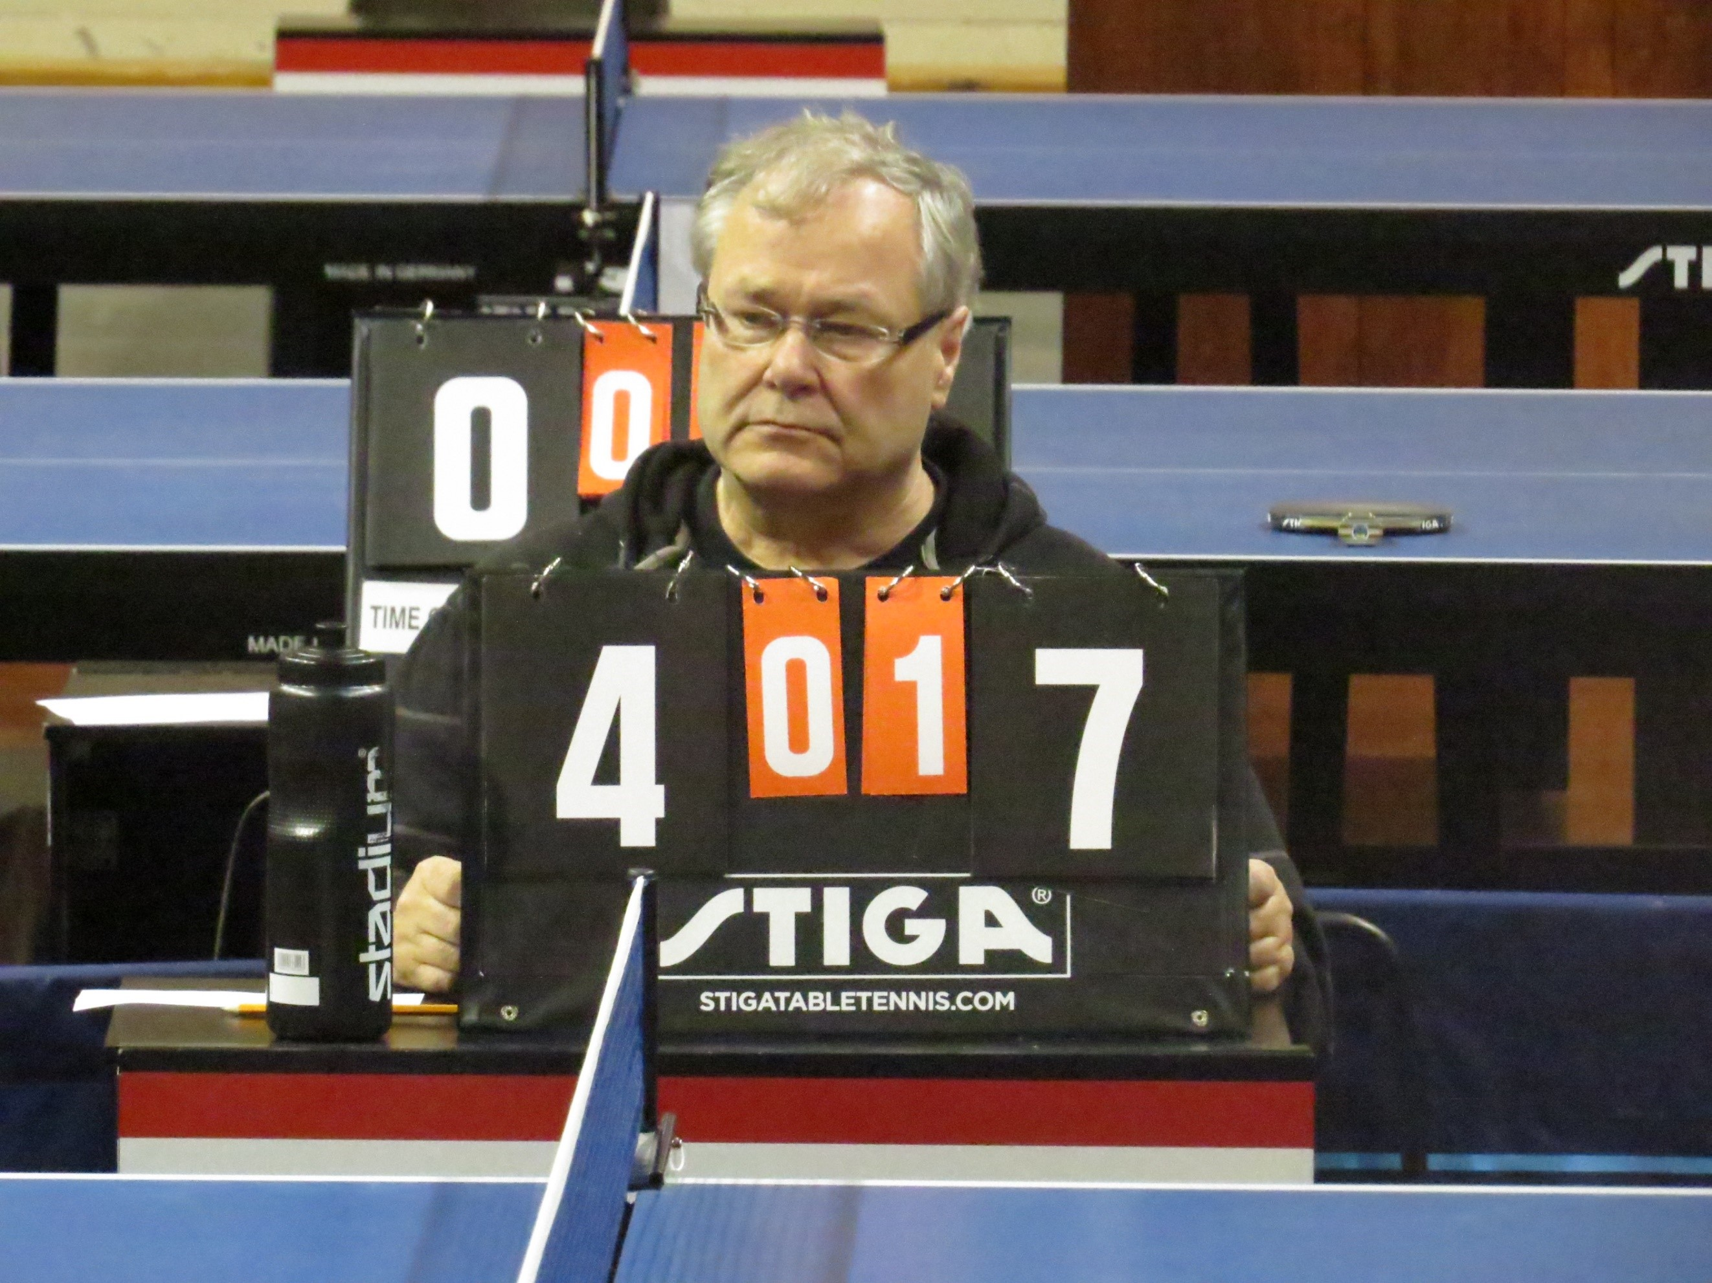

 |  | Ari 1951 - 2025 In Memoriam

rating | nimi | seura | M-1250 | M-1500 | M-1750 | MK | Tas-NP | Neluripari | seura

